単位自治会確認事項
市民清掃ゴミ収集箇所 278～285 つつじが丘 1丁目～8丁目
平成２７年度 夏期市民清掃 ごみ集積場所 |  | 2015-04-05
 |  | つつじが丘統一自治会
 |  | 環境担当

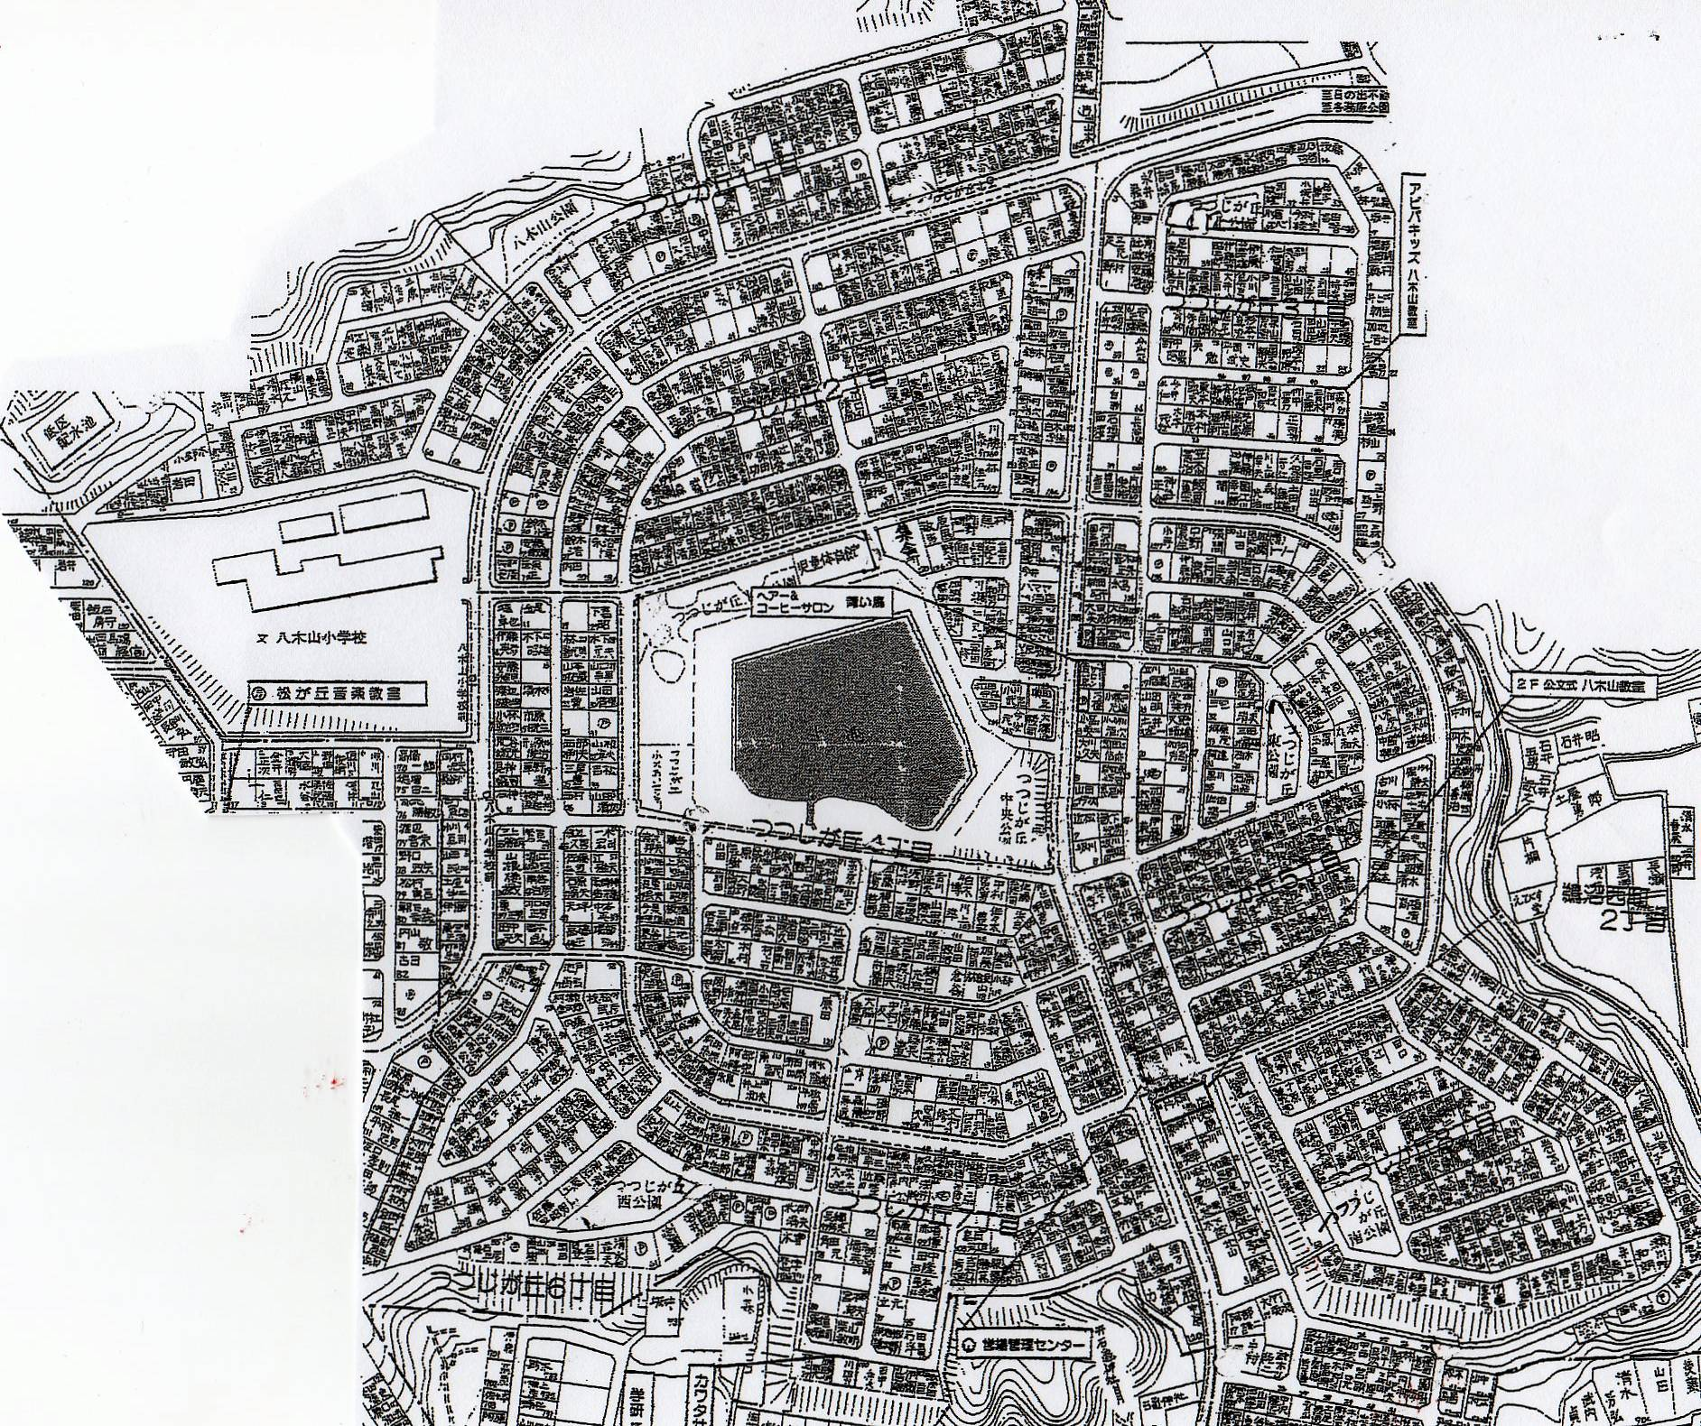
１
４
５
２
６
３
１丁目 | 1ヶ所
２丁目 | 2ヶ所
３丁目 | 3ヶ所
４丁目 | 2ヶ所
５丁目 | 1ヶ所
６丁目 | 1ヶ所
７丁目 | 2ヶ所
９
７
８丁目 | 4ヶ所
合 計 | 16ヶ所
８

※各単位自治会の集積場所を確認ください。
※当日のゴミ出しについては各自治会で責任を持って下さい。
※尚、市民清掃ごみとして通常とは別の業者により回収されます。
単位自治会からの連絡不要です。
※地図の番号個所が市民清掃ごみ指定場所となります。
※変更がある場合は、市民清掃当日に環境担当まで必ず連絡
下さい。
10
12
16
13
11
14
15

 |  | 環境 4-2

ゴミ集積場所添付資料
平成27年度市民清掃
ごみ集積場所：

16

